8_Сравнение средних_Ф1
Задача 8. Дисперсионный анализ. Moдели
Студент Трашко М.Д. |  |  |  |  |  | Вариант 12.
Вариант 12
 | ИЗМЕНЕНИЕ СРЕДНИХ ПО ГРАДАЦИЯМ ФАКТОРА 1 |  |  |  |  |  |  | Гербицид

1 | Скопируйте с листа "Условия применимости" таблицу с выборками, по которым расчитаны средние

 | Доза герби-цида | n | Выборка, для которой эти средние посчитаны (заполняется по исходным данным) |  |  |  |  |  |  |  |  |  | Среднее | из R
 | 0 | 10 | 10 | 10 | 11 | 11 | 13 | 12 | 15 | 15 | 13 | 15 | 12.5 | 12.5
 | 10 | 10 | 11 | 11 | 13 | 13 | 15 | 16 | 15 | 14 | 18 | 17 | 14.3 | 14.5
 | 20 | 10 | 8 | 11 | 14 | 13 | 15 | 15 | 17 | 17 | 17 | 17 | 14.4 | 14.4
 | 30 | 10 | 12 | 11 | 13 | 14 | 15 | 14 | 18 | 17 | 18 | 18 | 15.0 | 15.0
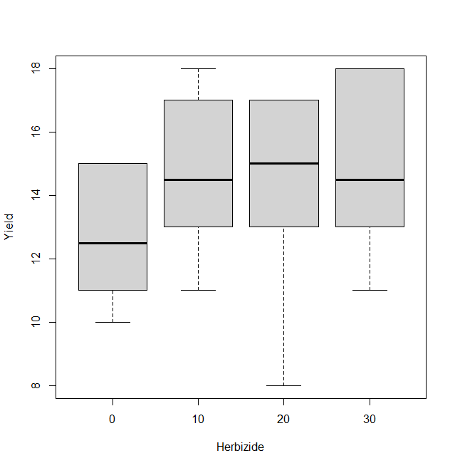
2 | Скопируйте графики, которые отражают динамику средних

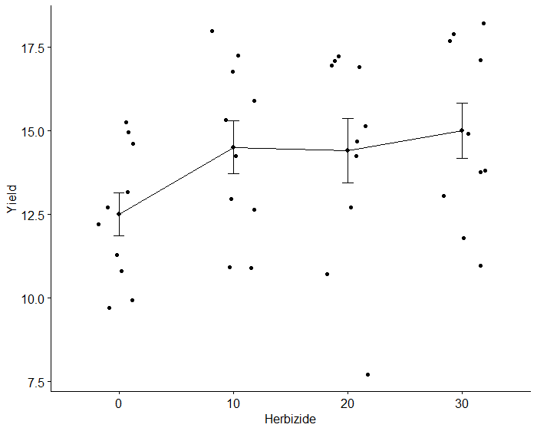

 | Какой из графиков, по Вашему мнению, лучше отражает динамику средних и показывает отличия?

 | График средних

3 | Отличия средних по критерию НСР (наименьшая существенная разность)
 |  |  |  |  |  |  |  |  |  |  | В каких единицах выражено НСР?
 | Расчитайте НСР по формуле для ур.значимости 0.05
 |  |  |  |  |  |  |  |  |  |  |  | ц/га (тех же, что и отклик)

 | где n - число повторностей по градациям фактора
 | QW и vW возьмите из табл., а значения для распределения Стьюдента найдите, воспользовавшись функцией программы Excel СТЬЮДРАСП.ОБР.2x |  |  |  |  |  |  |  |  |  |  |  |  |  |  |  | Тавблица 2-ф ДА из R
 | вычисляющей значения для двухсторонней t-статистики для заданного уровня значимости в зависимости от числа степеней свободы. |  |  |  |  |  |  |  |  |  |  |  |  |  |  |  | Df Sum Sq Mean Sq F value Pr(>F)
 |  |  |  |  |  |  |  |  |  |  |  |  |  |  |  |  | Herbizide 3 36.20 12.067 12.639 1.291e-05 ***
 | Qw = | 1.0 |  | Vw= | 32 |  |  | 2.0369 |  | n | 10 |  | НСР0,05= | 0.91 |  |  | Fertilize 4 206.85 51.712 54.167 8.450e-14 ***
 |  |  |  |  |  |  |  |  |  |  |  |  |  |  |  |  | Residuals 32 30.55 0.955
 | Выпишите значение НСР, рассчитанное в программе R |  |  |  |  |  |  | НСР0,05= | 0.8900665 |  |  |  |  |  |  |  | ---
 |  |  |  |  |  |  |  |  |  |  |  |  |  |  |  |  | Signif. codes: 0 ‘***’ 0.001 ‘**’ 0.01 ‘*’ 0.05 ‘.’ 0.1 ‘ ’ 1
 | Сравнение средних по НСР |  |  |  |  |  |  |  |  |  |  |  | Классы
 | Градация | Среднее | Градация | Среднее | Разница средних | Вывод: равны /отличаются |  |  |  |  |  |  | Herbicids | 1 | 2 | 3 |  | $groups
 | 0 | 12.5 | 10 | 14.5 | 2.0 | отличаются |  |  |  |  |  |  | 0 |  | * |  |  | Yield groups
 | 0 | 12.5 | 20 | 14.4 | 1.9 | отличаются |  |  |  |  |  |  | 10 | ** |  |  |  | 30 15.0 a
 | 0 | 12.5 | 30 | 15.0 | 2.5 | отличаются |  |  |  |  |  |  | 30 | ** |  |  |  | 10 14.5 a
 | 10 | 14.5 | 20 | 14.4 | -0.1 | равны |  |  |  |  |  |  | 20 | ** |  |  |  | 20 14.4 a
 | 10 | 14.5 | 30 | 15.0 | 0.5 | равны |  |  |  |  |  |  |  |  |  |  |  | 0 12.5 b
 | 20 | 14.4 | 30 | 15.0 | 0.6 | равны

4 | Отличия средних по критерию Тьюки |  |  |  |  |  |  |  |  |  |  |  | Классы |  |  |  |  | $Herbizide
 | Градация | Среднее | Градация | Среднее | Разница средних | p | Вывод: равны /отличаются |  |  |  |  |  | Herbicids | 1 | 2 | 3 |  | diff lwr upr p adj
 | 0 | 12.5 | 10 | 14.5 | 2.0 | 0.000 | отличаются |  |  |  |  |  | 0 |  | * |  |  | 20-0 1.9 0.7161066 3.083893 0.0007199
 | 0 | 12.5 | 20 | 14.4 | 1.9 | 0.001 | отличаются |  |  |  |  |  | 10 | * |  |  |  | 10-0 2.0 0.8161066 3.183893 0.0003771
 | 0 | 12.5 | 30 | 15.0 | 2.5 | 0.000 | отличаются |  |  |  |  |  | 30 | * |  |  |  | 30-0 2.5 1.3161066 3.683893 0.0000140
 | 10 | 14.5 | 20 | 14.4 | -0.1 | 0.996 | равны |  |  |  |  |  | 20 | * |  |  |  | 10-20 0.1 -1.0838934 1.283893 0.9956884
 | 10 | 14.5 | 30 | 15.0 | 0.5 | 0.665 | равны |  |  |  |  |  |  |  |  |  |  | 30-20 0.6 -0.5838934 1.783893 0.5248450
 | 20 | 14.4 | 30 | 15.0 | 0.6 | 0.525 | равны |  |  |  |  |  |  |  |  |  |  | 30-10 0.5 -0.6838934 1.683893 0.6653954

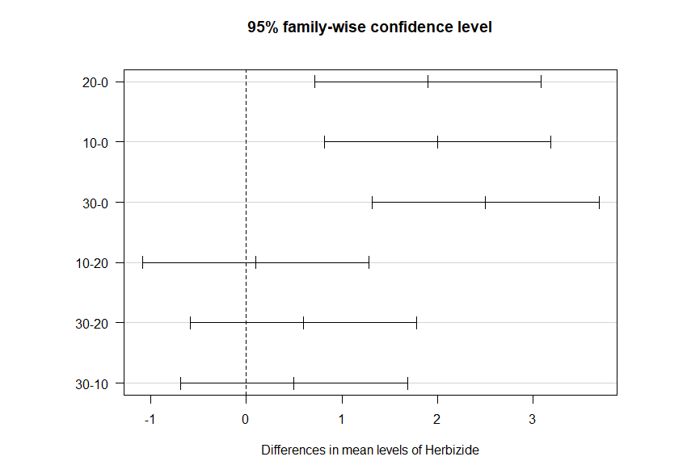
 | Вставьте рисунок из R

5 | Какой критерий сравнения средних НСР или Тьюки (Шеффе) обнаруживает больше различий между средними?

 | Оба критерия обнаруживают одинаковое количество различий

6 | Какой вывод можно сделать о влиянии градаций фактора 1 на отклик?

 | Влияние фактора обнаруживается, но оно невелико. Так, применения гербицидов влияет на урожай картофеля, однако неважно какое именно количество применять. К применению рекомендуется применение дозы 10 г/га, так как это будет дешевле, а отклик будет таким же, как и при больших дозах

7 | ОДНОФАКТОРНЫЙ НЕПАРАМЕТРИЧЕСКИЙ ДИСПЕРСИОННЫЙ АНАЛИЗ
 |  |  |  |  |  |  |  |  |  |  |  |  | Kruskal-Wallis rank sum test
 | Критерий хи- квадра Крускула-Уолиса |  |  |  | 5.4789 |  |  |  |  |  | Kruskal-Wallis rank sum test

 | Вероятность превышения p |  |  |  | 0.1399 |  |  |  |  |  | data: Yield by Herbizide
 |  |  |  |  |  |  |  |  |  |  | Kruskal-Wallis chi-squared = 5.4789, df = 3,
 | Отличия медиан по критерию Вилкосона |  |  |  |  |  |  |  |  |  | p-value = 0.1399
 | Градация | Медиана | Градация | Медиана | Разница медиан | p | Вывод: равны /отличаются
 | 0 | 12.5 | 10 | 14.5 | 2.0 | 0.17 | равны
 | 0 | 12.5 | 20 | 14.5 | 2.0 | 0.17 | равны |  |  |  |  |  | Pairwise comparisons using Wilcoxon rank sum test with continuity correction
 | 0 | 12.5 | 30 | 15.0 | 2.5 | 0.17 | равны |  |  |  | Pairwise comparisons using Wilcoxon rank sum test with continuity correction
 | 10 | 14.5 | 20 | 14.5 | 0.0 | 0.94 | равны
 | 10 | 14.5 | 30 | 15.0 | 0.5 | 0.81 | равны |  |  |  | data: adat$Yield and adat$Herbizide
 | 20 | 14.5 | 30 | 15.0 | 0.5 | 0.81 | равны
 |  |  |  |  |  |  |  |  |  |  | 0 10 20
 |  |  |  |  |  |  |  |  |  |  | 10 0,17 - -
 |  |  |  |  |  |  |  |  |  |  | 20 0.17 0.94 -
 |  |  |  |  |  |  |  |  |  |  | 30 0.17 0.81 0.81

 | Каковы результаты непараметрического дисперсионного анализа |  |  |  |  |  |  |  |  |  | P value adjustment method: BH

 | Гербициды не влияют на урожайность картофеля

8 | Сравните результаты сравнения средних параметрическим двухфакторным анализом и непараметрическим дисперсионным анализом. Отличаются ли они?

 | Отличаются: параметрический выявил влияние примененения гербицидов на урожайность картофеля, однако не выявил влияния дозу (средние по всем дозам равны), непараметрический - гербицид не влияет на отклик

8-Сравн.ср_Фактор 2
Задача 8. Дисперсионный анализ. Moдели
Студент Трашко М.Д. |  |  |  |  |  | Вариант 12.
Вариант 12
 | ИЗМЕНЕНИЕ СРЕДНИХ ПО ГРАДАЦИЯМ ФАКТОРА 2 |  |  |  |  |  |  | Удобрение

1 | Скопируйте с листа "Условия применимости" таблицу с выборками, по которым расчитаны средние

 | Градации фактора 2 | n | Выборка, для которой эти средние посчитаны (заполняется по исходным данным) |  |  |  |  |  |  |  | Среднее
 | Control | 8 | 10 | 10 | 11 | 11 | 8 | 11 | 12 | 11 | 10.500
 | NPK30 | 8 | 11 | 11 | 13 | 13 | 14 | 13 | 13 | 14 | 12.750
 | NPK60 | 8 | 13 | 12 | 15 | 16 | 15 | 15 | 15 | 14 | 14.375
 | NPK90 | 8 | 15 | 15 | 14 | 17 | 17 | 17 | 18 | 17 | 16.250
 | NPK120 | 8 | 13 | 15 | 18 | 17 | 17 | 17 | 18 | 18 | 16.625
2 | Скопируйте графики, которые отражают динамику средних

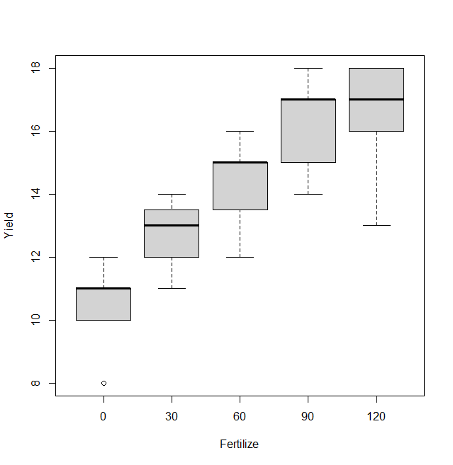

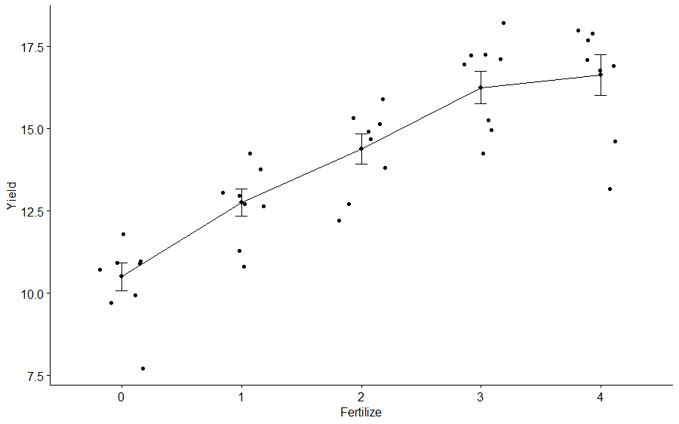

 | Какой из графиков, по Вашему мнению, лучше отражает динамику средних и показывает отличия?

 | График средних

3 | Отличия средних по критерию НСР (наименьшая существенная разность)
 |  |  |  |  |  |  |  |  |  |  | В каких единицах выражено НСР?
 | Расчитайте НСР по формуле для ур.значимости 0.05
 |  |  |  |  |  |  |  |  |  |  |  | ц/га (тех же, что и отклик)

 | где n - число повторностей по градациям фактора
 | QW и vW возьмите из табл., а значения для распределения Стьюдента найдите, воспользовавшись функцией программы Excel СТЬЮДРАСП.ОБР.2x
 | вычисляющей значения для двухсторонней t-статистики для заданного уровня значимости в зависимости от числа степеней свободы.

 | Qw = | 1.0 |  | Vw= | 32 |  |  | 2.0369 |  | n | 8 |  | НСР0,05= | 1.02

 | Выпишите значение НСР, рассчитанное в программе R |  |  |  |  |  |  | НСР0,05= | 0.9951245
 |  |  |  |  |  |  |  |  |  |  |  |  |  |  |  |  |  | Тавблица 2-ф ДА из R
 | Сравнение средних по НСР |  |  |  |  |  |  |  |  |  |  |  | Классы |  |  |  |  | Df Sum Sq Mean Sq F value Pr(>F)
 | Градация | Среднее | Градация | Среднее | Разница средних | Вывод: равны /отличаются |  |  |  |  |  |  |  | 1 | 2 | 3 | 4 | Herbizide 3 36.20 12.067 12.639 1.291e-05 ***
 | Control | 10.500 | NPK30 | 12.750 | 2.3 | отличаются |  |  |  |  |  |  | Control |  |  |  | * | Fertilize 4 206.85 51.712 54.167 8.450e-14 ***
 | Control | 10.500 | NPK60 | 14.375 | 3.9 | отличаются |  |  |  |  |  |  | NPK30 |  |  | * |  | Residuals 32 30.55 0.955
 | Control | 10.500 | NPK90 | 16.250 | 5.8 | отличаются |  |  |  |  |  |  | NPK60 |  | * |  |  | ---
 | Control | 10.500 | NPK120 | 16.625 | 6.1 | отличаются |  |  |  |  |  |  | NPK90 | *
 | NPK30 | 12.750 | NPK60 | 14.375 | 1.6 | отличаются |  |  |  |  |  |  | NPK120 | *
 | NPK30 | 12.750 | NPK90 | 16.250 | 3.5 | отличаются
 | NPK30 | 12.750 | NPK120 | 16.625 | 3.9 | отличаются
 | NPK60 | 14.375 | NPK90 | 16.250 | 1.9 | отличаются |  |  |  |  |  |  |  |  |  |  |  | Signif. codes: 0 ‘***’ 0.001 ‘**’ 0.01 ‘*’ 0.05 ‘.’ 0.1 ‘ ’ 1
 | NPK60 | 14.375 | NPK120 | 16.625 | 2.3 | отличаются
 | NPK90 | 16.250 | NPK120 | 16.625 | 0.4 | равны |  |  |  |  |  |  |  |  |  |  |  |  | $groups | $groups
 |  |  |  |  |  |  |  |  |  |  |  |  |  |  |  |  |  |  | Yield groups
4 | Отличия средних по критерию Тьюки |  |  |  |  |  |  |  |  |  |  |  | Классы |  |  |  |  |  | 120 16.625 a
 | Градация | Среднее | Градация | Среднее | Разница средних | p | Вывод: равны /отличаются |  |  |  |  |  |  | 1 | 2 | 3 | 4 |  | 90 16.250 a
 | Control | 10.500 | NPK30 | 12.750 | 2.3 | 0.001 | отличаются |  |  |  |  |  | Control |  |  |  | * |  | 60 14.375 b
 | Control | 10.500 | NPK60 | 14.375 | 3.9 | 0.000 | отличаются |  |  |  |  |  | NPK30 |  |  | * |  |  | 30 12.750 c
 | Control | 10.500 | NPK90 | 16.250 | 5.8 | 0.000 | отличаются |  |  |  |  |  | NPK60 |  | * |  |  |  | 0 10.500 d
 | Control | 10.500 | NPK120 | 16.625 | 6.1 | 0.000 | отличаются |  |  |  |  |  | NPK90 | *
 | NPK30 | 12.750 | NPK60 | 14.375 | 1.6 | 0.018 | отличаются |  |  |  |  |  | NPK120 | *
 | NPK30 | 12.750 | NPK90 | 16.250 | 3.5 | 0.000 | отличаются
 | NPK30 | 12.750 | NPK120 | 16.625 | 3.9 | 0.000 | отличаются
 | NPK60 | 14.375 | NPK90 | 16.250 | 1.9 | 0.005 | отличаются
 | NPK60 | 14.375 | NPK120 | 16.625 | 2.3 | 0.001 | отличаются
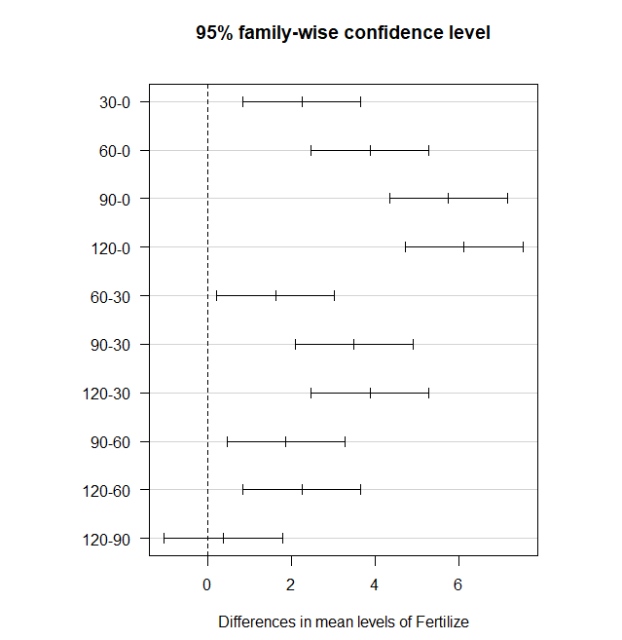
 | NPK90 | 16.250 | NPK120 | 16.625 | 0.4 | 0.938 | равны

 | Вставьте рисунок из R

5 | Какой критерий сравнения средних НСР или Тьюки (Шеффе) обнаруживает больше различий между средними?

 | Оба критерия обнаруживают одинаковое количество различий между средними

6 | Какой вывод можно сделать о влиянии градаций фактора 1 на отклик?

 | Удобрение в значительной степени влияет на урожайность картофеля. К применеению рекомендуется NPK90, т.к. NPK120 даёт урожайность выше, но статистически не отличимую от вышеназванной градации

7 | ОДНОФАКТОРНЫЙ НЕПАРАМЕТРИЧЕСКИЙ ДИСПЕРСИОННЫЙ АНАЛИЗ
 |  |  |  |  |  |  |  |  |  |  |  |  | Kruskal-Wallis rank sum test
 | Критерий хи- квадра Крускула-Уолиса |  |  |  | 5.4789 |  |  |  |  |  | ruskal-Wallis rank sum test

 | Вероятность превышения p |  |  |  | 6.16E-06 |  |  |  |  |  | data: Yield by Fertilize
 |  |  |  |  |  |  |  |  |  |  | Kruskal-Wallis chi-squared = 29.508, df = 4,
 | Отличия медиан по критерию Вилкосона |  |  |  |  |  |  |  |  |  | p-value = 6.164e-06
 | Градация | Медиана | Градация | Медиана | Разница медиан | p | Вывод: равны /отличаются
 | Control | 11 | NPK30 | 13.000 | 2.000 | 0.009 | отличаются
 | Control | 11 | NPK60 | 15.000 | 4.000 | 0.003 | отличаются |  |  |  |  |  | Pairwise comparisons using Wilcoxon rank sum test with continuity correction
 | Control | 11 | NPK90 | 17.000 | 6.000 | 0.003 | отличаются
 | Control | 11 | NPK120 | 17.000 | 6.000 | 0.003 | отличаются |  |  |  | 0 30 60 90
 | NPK30 | 13 | NPK60 | 15.000 | 2.000 | 0.033 | отличаются |  |  |  | 30 0,0092 - - -
 | NPK30 | 13 | NPK90 | 17.000 | 4.000 | 0.003 | отличаются |  |  |  | 60 0.0027 0.0329 - -
 | NPK30 | 13 | NPK120 | 17.000 | 4.000 | 0.006 | отличаются |  |  |  | 90 0.0027 0.0027 0.0329 -
 | NPK60 | 15 | NPK90 | 17.000 | 2.000 | 0.033 | отличаются |  |  |  | 120 0.0027 0.0063 0.0260 0.4376
 | NPK60 | 15 | NPK120 | 17.000 | 2.000 | 0.026 | отличаются
 | NPK90 | 17 | NPK120 | 17.000 | 0.000 | 0.438 | равны |  |  |  | P value adjustment method: BH

 | Каковы результаты непараметрического дисперсионного анализа

 | Наибольшую прибавку всё так же дают удобрения NPK90 и NPK120

8 | Сравните результаты сравнения средних параметрическим двухфакторным анализом и непараметрическим дисперсионным анализом. Отличаются ли они?

 | Результаты не отличаются

